상품제안서
나빌레라 비녀모양 팬던트 책갈피 | 상품코드: S44677

 |  |  |  |  |  |  | 02-713-8555 | www.synergygift.co.kr
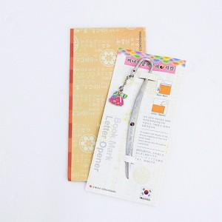

【상세/제작정보】

【인쇄/포장옵션】 | 스티커 / OPP(비닐)

【공급단가】 | 수량 | 100~ | 300~ | 1,000~ | 3,000~ | 10,000~
*VAT별도 | 단가 | 1,950원 | 1,860원 | 1,770원 | 1,740원 | 1,650원

【상품 URL】 | https://www.synergygift.co.kr:443/src/goods_detail.php?gdno=44677

